共済手帳受払簿
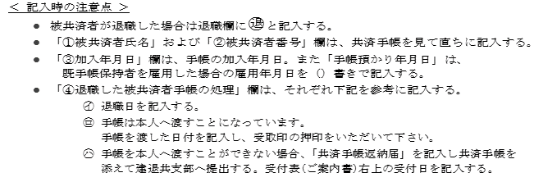
共 済 手 帳 受 払 簿

 | 共 済 契 約 者 番 号 |  | 住 所
 | ６２－ |  | 名 称
 |  |  | 代表者
 |  |  | 電話番号
 |  |  | FAX番号

退
退職欄 | ①被共済者氏名 | ②被共済者手帳番号 | ③加入年月日 | ④退職した被共済者手帳の処理
退 | （漢字とフリガナ） | (手帳番号） | (手帳預かり年月日） | ㋑退職年月日 | ㋺本人に渡した 日付・受取印 | ㋩建退共へ返納

